Deliverable Budget Detail
 |  |  |  |  |  |  | REQ-KRA-19-0102 Attachment A.1. to RFP_Detailed Technical Specifications, Detailed Budget/
 |  |  |  |  |  |  | REQ-KRA-19-0102 Додаток A.1 до Запиту_Детальні технічні спеціфікації, детальний бюджет
Subcontractor Name / Назва Субпідрядника
Fixed Price / Фіксована ціна
Activity / Захід
Date / Дата
IMPORTANT! / ВАЖЛИВО! Price should include all expenses (any installation/ assembly, setup services, any logistics and final delivery). / Ціна має включати всі витрати (будь-яку зборку/ установку, налаштування, будь-яку логістику та кінцеву доставку).
All prices are in UAH without VAT/ Усі ціни надані в грн. без ПДВ
Item | Item name | Description | Critical Specifications | Illustrative Example | Proposed Specifications | Quantity | Total price
No./ | / | / | / | / | / | / | /
№ | Назва | Опис | Критичні Специфікації | Ілюстративний приклад | Запропоновані Специфікації | Кількість | Загальна ціна
1 | 2 |  |  | 3 | 4 | 5 | 6
1 | Cutting table/ Розкрійний стіл | Designed fordecking and cutting fabrics, artificial leather, non-woven materials. The metal frame of the table is a prefabricated sectional structure that is easy to assemble. The length of the table is stackable, a multiple of 1.5 m. The basis of the table is two layers of chipboard glued and twisted together crosswise. The tabletop coating is a polymeric material "artificial stone" with a thickness of at least 2 mm, which is not erased and not damaged by cutting knives of both saber and disk type. The table top is framed around the perimeter with a protective aluminum corner. Plates are pulled together very tightly - without gaps and connecting differences. If necessary, you can easily supplement the table with a lower shelf, for this it is enough to cut the chipboard into size and attach it with screws. The design features of the frame allow you to not cut corners under the legs. The frame has holes for attaching the shelf. At the request of the customer, a measuring ruler is glued onto the countertop on both sides. Adjustable height 800-870 mm, Width 1800 mm, Length of one section 1500 mm, Frame steel profile pipe 40x40x2.0 mm, Countertop base 2 layers of chipboard 18 and 18 mm, Countertop coating polymer "artificial stone". Frame coating powder enamel, color light gray RAL 7035. Leg support freely adjustable./ Призначений для настилу і розкрою тканини, штучної шкіри, нетканих матеріалів. Металевий каркас столу є збірною секційною конструкцією, яка легко збирається. Довжина столу складальна, кратна 1,5 м. Основа столу - два шари ДСП, склеєних і скручених між собою вперекрест. Покриття стільниці - полімерний матеріал "штучний камінь" товщиною не менше 2 мм, який не стирається і не пошкоджується розкрійнимі ножами як шабельного, так і дискового типу. Стільниця обрамлена по периметру захисним алюмінієвим куточком. Плити стягуються між собою дуже щільно - без зазорів і стикувальних перепадів. При необхідності можна легко доповнити стіл нижньою полицею, для цього дос | Size not less than 1800x5000 mm, equipped with special needles for cutting fabric into a cage and strip, equipped with clamps. Teflon (or equivalent) tabletop coating./ Розмір не менше 1800х5000 мм, оснащення спеціальними голками для розкрою тканини в клітку і смужку, оснащення зажимами і стубцінамі. Тефлонове (або аналог) покриття стільниці. | 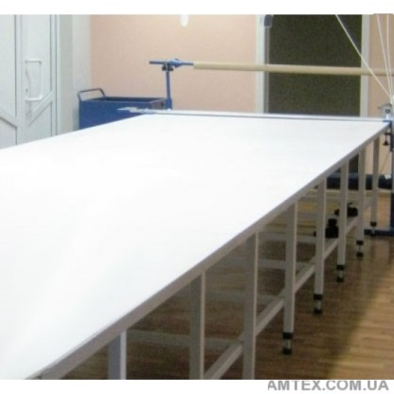 https://amtex.com.ua/stol_raskroj_18.html |  | 1 | UAH 0.00
 | Other costs/ Інші витрати:
 | Delivery/ Доставка |  |  |  |  |  | UAH 0.00
 | Loading/ unloading/ Завантаження/ вивантаження |  |  |  |  |  | UAH 0.00
 | Rise to the floor/ Підйом на поверх |  |  |  |  |  | UAH 0.00
 | Installation/ assembly, setup services/ Зборка/ установка, налаштування |  |  |  |  |  | UAH 0.00
 | Please add additional lines as needed / Будь ласка, додайте додаткові рядки за потребою |  |  |  |  |  | UAH 0.00
 | Sub-total item 1/ Разом пункт 1 |  |  |  |  | UAH 0.00
2 | Sticking press/ Прес дублірувальний | Designed for thermal and flat duplication (gluing) small and medium-sized parts of cut. Duplication is due to the clamping and heating of the shades between the upper and lower plates. The duplication force is controlled by a mechanical controller. Duplication time and temperature are controlled by an electronic programmer. The display allows you to control and adjust the temperature as well as the duplication time, which is very practical./ Призначений для термо і плоского дублювання (склеювання) дрібних і середніх деталей крою. Дублювання здійснюється завдяки затиску і нагрівання тенів між верхньою і нижньою плитами. Зусилля дублювання регулюється механічним регулятором. Час дублювання і температура регулюється за допомогою електронного програматора. За допомогою дисплея можна контролювати і регулювати температуру, а також час дублювання, що дуже практично. | Work surface not less than 1250x500 mm, Audible end of duplication. Temperature control. Max pressure (kg/cm) 0.7, Max T(C) 230. Duplication width not less than 500 mm, Equipped with safe duplication system/ Робоча поверхня не менше 1250x500 мм, Звуковой сигнал завершення дублювання. Контроль температури. Максимальний тиск (кг/см) 0,7, Макс Т(С) 230. Ширина дублювання не менше 500 мм, Оснащення системою безпечного дублірування | https://amtex.com.ua/comel_1250plt_manual.html |  | 1 | UAH 0.00
 | Other costs/ Інші витрати:
 | Delivery/ Доставка |  |  | 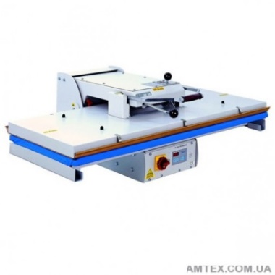 https://soliy.com.ua/product/press-dubliruyuschiy-japsew-sr-600 |  |  | UAH 0.00
 | Loading/ unloading/ Завантаження/ вивантаження |  |  |  |  |  | UAH 0.00
 | Rise to the floor/ Підйом на поверх |  |  |  |  |  | UAH 0.00
 | Installation/ assembly, setup services/ Зборка/ установка, налаштування |  |  |  |  |  | UAH 0.00
 | Please add additional lines as needed / Будь ласка, додайте додаткові рядки за потребою |  |  |  |  |  | UAH 0.00
 | Sub-total item 2/ Разом пункт 2 |  |  |  |  | UAH 0.00
3 | Automatic sewing machine with laser cittting/ Автоматична швейна машина з лазерною різкою | The machine is versatile and can be used in various industries, both for the production of outerwear (jackets, down jackets, overalls, jeans, trousers, skirts, shirts, etc.), and for the production of technical and other products where there are operations on stitching, tuning, quilting (for example: production of upholstered furniture, shoes, leather bags, backpacks, car seats, panel upholstery, airbags, various belts, etc.). The list of sewing operations themselves is also very diverse: small parts (valves, cuffs, collars, adapter belts, etc.); stitching the details of the top (sleeves, backs, pockets, etc.), fastening various configurations and sizes; decorative stitching (embroidery in 1 color) on details, for example, back pockets of jeans; quilting and stitching parts of down jackets, jackets with insulation; quilting and stitching details of bags, furniture, various soft upholstery. Moreover, the number of sewing operations on one part or the number of machined parts is limited only by the sewing field of the sewing unit. This machine allows to significantly increase productivity, to achieve a constant and stable quality of processing and seams, and significant savings in human resources and sewing equipment (mainly straight-line machines, 2-needle machines, tacking machines)./ Автомат відрізняється універсальністю і може бути використаний в різних галузях, як для виробництва верхнього одягу (піджаки, куртки, пуховики, спецодяг, джинси, брюки, спідниці, сорочки та ін.), так і для виробництва технічних та інших виробів, де є операції по зшиванню, настрачіванню, стьобані (наприклад: виробництво м'яких меблів, взуття, шкіряних сумок, рюкзаків, автомобільних сидінь, оббивки панелей, подушок безпеки, різних ременів і ін.). Перелік швейних операцій так само дуже різноманітний: виробництво дрібних деталей (клапанів, манжет, комірів, перехідних поясів і ін.); зшивання деталей верху (рукава, спинки, кишені та ін.), закріпки різних конфігурацій і розмірів; декоративна | Automatic sewing machine with laser cutting, 2-head, margin size of at least 600x900 mm. The ability to convert programs./ Автоматична швейна машина з лазерною різкою, 2-головочная, розмір поля не менше 600х900 мм. Можливість конвертації програм. | https://leg-prom.com.ua/rpas_lmhm_2_600x900_b_2_ls |  | 1 | UAH 0.00
 | Other costs/ Інші витрати:
 | Delivery/ Доставка |  |  |  |  |  | UAH 0.00
 | Loading/ unloading/ Завантаження/ вивантаження |  |  |  |  |  | UAH 0.00
 | Rise to the floor/ Підйом на поверх |  |  |  |  |  | UAH 0.00
 | Installation/ assembly, setup services/ Зборка/ установка, налаштування |  |  |  |  |  | UAH 0.00
 | Please add additional lines as needed / Будь ласка, додайте додаткові рядки за потребою |  |  |  |  |  | UAH 0.00
 | Sub-total item 3/ Разом пункт 3 |  |  |  |  | UAH 0.00
4 | Semi-automatic ruler/ Лінійка напівавтомат | Semi-automatic cutting ruller comes with: a DB2-DI unwinding device, a circular knife that automatically moves along the length of the ruler, fabric layer counter, the device of smooth adjustment of length of movement of a knife, automatic sharpening system./ Концева напівавтоматична відрізна лінійка встановлюється в комплекті з: розмотувальним пристроєм DB2-DI, круглим дисковим ножем, що автоматично пересувається по довжині лінійки, лічильником шарів тканини, пристроєм плавного регулювання довжини пересування ножа, автоматичною системою заточки. | The parameters must be at least: Length of the ruler (max width of the cut fabric): not less than L 2.5 m (roll width 2.1 m); max height: 0.3 m, voltage: 220V, fabric layer counter, automatic sharpening/ Параметри повинні бути не меншими: Длина лінейки (макс. ширина тканини, що розрізається): не менше 2,5 м (ширина рулона 2,1 м); макс. висота настилу: 0,3 м, напруга: 220 В, счетчик слоїв тканини, автоматична заточка | https://amtex.com.ua/Gemsy_GEM_B-2%20.html |  | 1 | UAH 0.00
 | Other costs/ Інші витрати: |  |  | 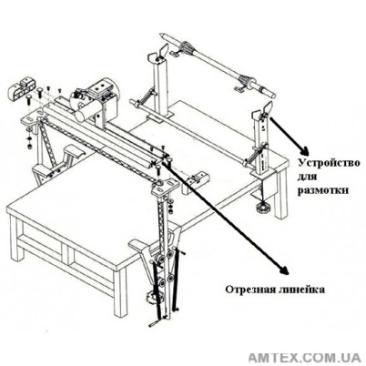 https://soliy.com.ua/product/lineyka-hlo-2-r-mini-poluavtomat
 | Delivery/ Доставка |  |  |  |  |  | UAH 0.00
 | Loading/ unloading/ Завантаження/ вивантаження |  |  |  |  |  | UAH 0.00
 | Rise to the floor/ Підйом на поверх |  |  |  |  |  | UAH 0.00
 | Installation/ assembly, setup services/ Зборка/ установка, налаштування |  |  |  |  |  | UAH 0.00
 | Please add additional lines as needed / Будь ласка, додайте додаткові рядки за потребою |  |  |  |  |  | UAH 0.00
 | Sub-total item 4/ Разом пункт 4 |  |  |  |  | UAH 0.00
5 | Cloth cutting machine/ Стрічкова розкрійна машина | Designed for final (exact) cutting of material from fragments of a flooring ("sections"). Cutting ribbon blade with supercharging and ribbon catcher, complete with stainless steel protective gloves. Speed ​​variation control makes it easier to cut different types of materials. Blowing from the side of the table creates a gap between the cloth and the table. This allows the operator to move the fabric easily and freely across the table surface. It is equipped with a special detector (responsible for the work of the knife) and a special tape protection system (protects the tape from changing the direction of movement) in the event of a break./ Призначена для остаточного (точного) розкрою матеріалу із фрагментів настилу ("делюжек"). Розкрійний стрічковий ніж з наддувом і улавливателем стрічки, укомплектований захисними рукавичками з нержавіючої сталі. Контроль варіювання швидкості полегшує різання різних типів матеріалів. Наддув з боку столу створює зазор між тканиною і столом. Завдяки цьому оператор легко і вільно переміщує тканину по поверхні стола. Оснащений спеціальним детектором (що відповідає за роботу ножа) і спеціальною системою захисту стрічки (захищає стрічку від зміни напрямку руху) в разі обриву. | Folding frame; the dimensions of the cover HxW not more than 1.8 m; magnetic pickup; complete with additional illumination of the working surface; presence of a supercharger, possibility of cutting of different types of materials/ Разбірна станина; габарити кришки ВхШ не більше 1,8 м; комплектація магнітним уловлювачем; комплектація додатковим освітленням робочої поверхні; наявність наддуву, можливість розкрою різних типів тканин | https://amtex.com.ua/lentochnaya-raskrojnaya-mashina-ov-700a-oshima.html |  | 1 | UAH 0.00
 | Other costs/ Інші витрати: |  |  | 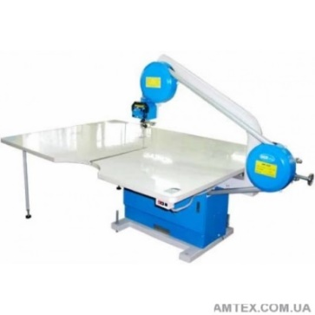 https://soliy.com.ua/product/hoffman-mashina-raskroynaya-hf-200t7501
 | Delivery/ Доставка |  |  |  |  |  | UAH 0.00
 | Loading/ unloading/ Завантаження/ вивантаження |  |  |  |  |  | UAH 0.00
 | Rise to the floor/ Підйом на поверх |  |  |  |  |  | UAH 0.00
 | Installation/ assembly, setup services/ Зборка/ установка, налаштування |  |  |  |  |  | UAH 0.00
 | Please add additional lines as needed / Будь ласка, додайте додаткові рядки за потребою |  |  |  |  |  | UAH 0.00
 | Sub-total item 5/ Разом пункт 5 |  |  |  |  | UAH 0.00
6 | 15-needle embroidery machine/ 15-гольна вишивальна машина | Embroidery machine: 15 needle, 2 head, shuttle stitch, embroiders both on flat textiles and on finished products: bags, hats, details of ready-made clothes. Standard complete set: the device for an embroidery on caps 1 piece on each embroidery head, hoop 9 cm 2 pcs. on each embroidery head, hoop 12 cm 2 pcs. on each embroidery head, hoop 15 cm 2 pcs. on each embroidery head, hoop 20 cm 2 pcs. on each embroidery head, hoop 29x29 cm 2 pcs. on each embroidery head, hoop 54x36 cm 2 pcs. on each embroidery head, bobbin winder./ Вишивальна машина: 15 голкова, 2головочная, човникового стібка, виконує вишивку як на плоскому текстилі, так і на готових виробах: сумках, головних уборах, деталях готового одягу. Стандартна комплектація: пристосування для вишивки на кепках 1 шт. на кожну вишивальну голову, п'яльця 9 см 2 шт. на кожну вишивальну голову, п'яльця 12 см 2 шт. на кожну вишивальну голову, п'яльця 15 см 2 шт. на кожну вишивальну голову, п'яльця 20 см 2 шт. на кожну вишивальну голову, п'яльця 29х29 см 2 шт. на кожну вишивальну голову, п'яльця 54х36 см 2 шт. на кожну вишивальну голову, намотчик шпульки. | 15-needle 2-head; embroidery area not less than 500x340mm, rotation angle 270 degrees when embroidering on caps; Ability to work with flat embroidery, ready-made clothes, hats. Complete with a border frame, a device for embroidery on baseball caps, sequin device, hole cutting, automatic thread trimming, thread break indicator, laser head positioning, servomotor. The ability to install in a room with an opening of not more than 1200mm. Collapsible bed. Ricoma desirable due to service availability/ 15-голкова 2-х головочная; площа вишивки не менше 500x340мм, кут повороту 270 градусів при вишивці на кепках; Можливість роботи з плоскою вишивкою, готовой одежної, головними уборами. Комплектація бордюрной рамою, пристосуванням для вишивання на бейсболках, пайеточний пристрій, прорізання отворів, автообрізка ниток, сигналізатор обриву нитки, лазерне позиціонування голів, сервомотор. Можливість встановлення в приміщенні з прорізом не більше 1200мм. Розбірна станина. Бажано Ricoma через доступність обслуговування | https://www.lapka.com.ua/ricoma-mt-1502.aspx |  | 1 | UAH 0.00
 | Other costs/ Інші витрати: |  |  | 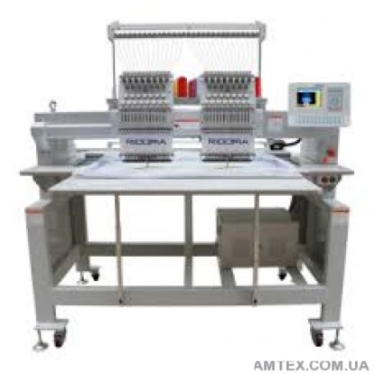 https://amtex.com.ua/rcm-1204f-t350x400y680.html
 | Delivery/ Доставка |  |  |  |  |  | UAH 0.00
 | Loading/ unloading/ Завантаження/ вивантаження |  |  |  |  |  | UAH 0.00
 | Rise to the floor/ Підйом на поверх |  |  |  |  |  | UAH 0.00
 | Installation/ assembly, setup services/ Зборка/ установка, налаштування |  |  |  |  |  | UAH 0.00
 | Please add additional lines as needed / Будь ласка, додайте додаткові рядки за потребою |  |  |  |  |  | UAH 0.00
 | Sub-total item 6/ Разом пункт 6 |  |  |  |  | UAH 0.00
7 | Printer for sublimatic heat transfer printing/ Принтер для сублімаційного друку на тканині | Color print; Number of colors 4; Overall dimensions: W 1608mm; H 917mm; Weight 90kg; Additional characteristics: Noise level 55 dB; Depth 1128mm; Power 65W; Ethernet interfaces; Printing speed sq.m/h 63mm; Width of the press, 44 inches; The volume of containers, 1000ml; Volume of capacity for ink 1500ml; Printing width 1118mm; 44-inch high-performance sublimation printer with high-density black ink. Epson UltraChrome DS ink in 1 liter containers; High performance - more than 63 square meters. m per hour; Built-in ink tanks of 1.5 liters each; Photographic print quality with a resolution of up to 720x1440 dpi; Epson PrecisionCore TFP Printhead; Auto winder and roll elevator; Raster processor Wasatch SoftRIP Epson Edition included; Post-drying system; Deep black and rich shades with UltraChrome HDK high-density inks/ Кольоровий друк; Кількість кольорів 4; Габаритні розміри: Ширина 1608мм; Висота 917мм; Вага 90кг; Додаткові характеристики: Рівень шуму 55 дБ; Глибина 1128 мм; Потужність 65 Вт; інтерфейси Ethernet; Швидкість друку кв.м/год 63 мм; Ширина друку, дюйми 44; Обсягу контейнерів, 1000мл; Обсяг ємностей для чорнила 1500мл; Ширина друку 1118мм; Продуктивний сублімаційний принтер формату 44 дюйма з чорним чорнилом високої щільності. Чорнило Epson UltraChrome DS в контейнерах об'ємом 1л; Висока продуктивність - більше 63кв.м на годину; Вбудовані ємності для чорнила об'ємом 1,5 літра кожна; Фотографічна якість друку з дозволом до 720x1440 dpi; Друкуюча голова Epson PrecisionCore TFP; Автоподмотчік і підйомник рулону; Растровий процесор Wasatch SoftRIP Epson Edition в комплекті; Система післядрукарської сушки; Глибокий чорний колір і насичені тіні завдяки чорнила високої щільності UltraChrome HDK | Printing width 1600 mm, infrared post-drying system, automatic winder and roll elevator, with 2XP600 printhead, complete with software. ThunderJet X1602 is desirable due to service availability/ Ширина друку 1600 мм, система інфрачервоної післядрукарської сушки, автоподмотчік і підйомник рулонів, з друкуючої головкою 2XP600, в комплекті з програмним забезпеченням. Бажано ThunderJet X1602 через доступність обслуговування | http://epson.ua/catalog/lfp/epson-surecolor-sc-f6200-hdk/ |  | 1 | UAH 0.00
 | Other costs/ Інші витрати: |  |  | 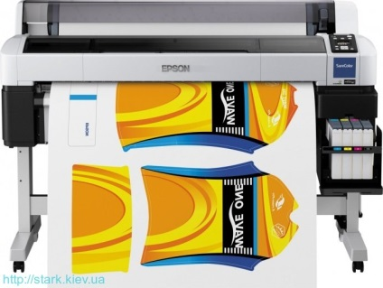
 | Delivery/ Доставка |  |  |  |  |  | UAH 0.00
 | Loading/ unloading/ Завантаження/ вивантаження |  |  |  |  |  | UAH 0.00
 | Rise to the floor/ Підйом на поверх |  |  |  |  |  | UAH 0.00
 | Installation/ assembly, setup services/ Зборка/ установка, налаштування |  |  |  |  |  | UAH 0.00
 | Please add additional lines as needed / Будь ласка, додайте додаткові рядки за потребою |  |  |  |  |  | UAH 0.00
 | Sub-total item 7/ Разом пункт 7 |  |  |  |  | UAH 0.00
 | TOTAL in UAH without VAT/ ВСЬОГО в грн. без ПДВ: |  |  |  |  | UAH 0.00

